クラブ参加者数グラフ
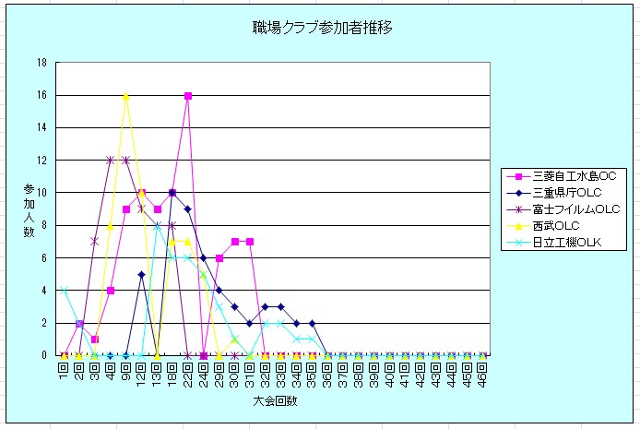
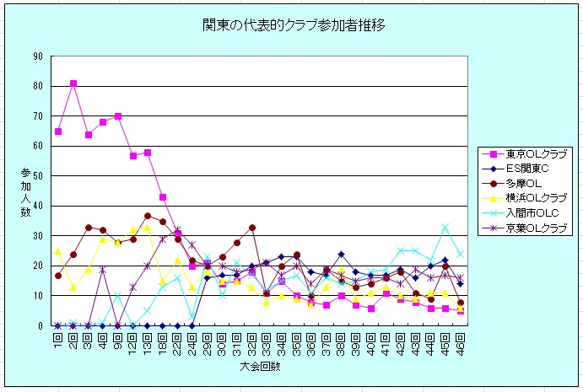
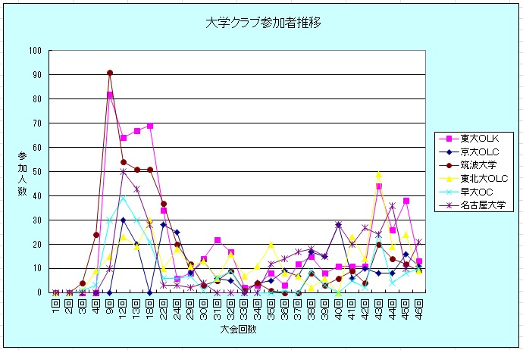

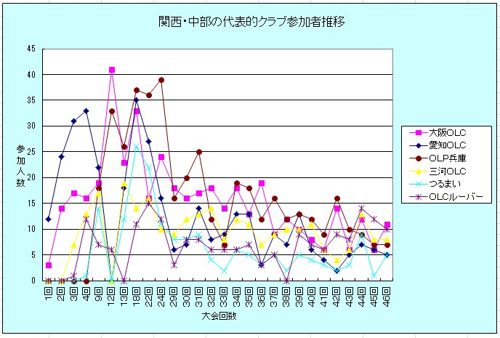
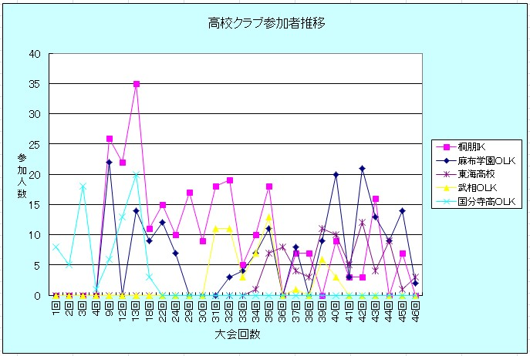

ロング&リレー参加者数グラフ
全日本大会＆インカレロング大会の参加者数推移
 | 全日本 | インカレロング
1975 | 899
1976 | 1165
1977 | 1344
1978 | 1432 | 212
1979 | 1889 | 385
1980 | 1794 | 435
1981 | 2051 | 635
1982 | 1862 | 782
1983 | 2588 | 835
1984 | 1274 | 951
1985 | 1241 | 1075
1986 | 1656 | 1120
1987 | 1977 | 1141
1988 | 1609 | 1195
1989 | 1474 | 1312
1990 | 1372 | 1344
1991 | 1587 | 1428
1992 | 1644 | 1468
1993 | 1199 | 1419
1994 | 1469 | 1341
1995 | 1234 | 1244
1996 | 1475 | 1115
1997 | 1396 | 1113
1998 | 864 | 970
1999 | 923 | 982
2000 | 687 | 839
2001 | 647 | 765
2002 | 995 | 677
2003 | 721 | 655
2004 | 799 | 495
2005 | 885 | 490
2006 | 727 | 459
2007 | 391 | 428
2008 | 663 | 439
2009 | 672 | 408
2010 | 529 | 476
2011 | 550 | 618
2012 | 568 | 682
2013 | 544 | 736
2014 | 591 | 798
2015 | 537 | 834
2016 | 622 | 760
2017 | 883 | 822
2018 | 742 | 818
2019 | 667 | 793
2019 | 484
2020 | 553 | 424
2021 | 686 | 541
2022 | 886 | 624
2023 | 876 | 656
...
全日本リレー＆インカレリレー＆７人リレーの参加者数推移
 | 全日本リレー | インカレリレー | 7人リレー
1985 |  | 783
1986 |  | 904
1987 |  | 1056
1988 |  | 1055
1989 |  | 1181
1990 |  | 1296
1991 |  | 1339
1992 |  | 1398
1993 | 590 | 1409 | 495
1994 | 579 | 1339 | 354
1995 | 541 | 1266 | 609
1996 | 597 | 1180 | 771
1997 | 466 | 1043 | 969
1998 | 694 | 1065 | 1047
1999 | 776 | 918 | 1078
2000 | 499 | 966 | 950
2001 | 429 | 800 | 1134
2002 | 444 | 751 | 1030
2003 | 806 | 679 | 960
2004 | 565 | 651 | 1048
2005 | 577 | 600 | 1164
2006 | 409 | 600 | 1070
2007 | 478 | 522 | 1008
2008 | 520 | 495 | 690
2009 | 525 | 459 | 985
2010 | 513 | 444 | 1154
2011 | 591 | 501 | 931
2012 | 837 | 594 | 615
2013 | 339 | 672 | 869
2014 | 645 | 738 | 992
2015 | 555 | 759 | 1181
2016 | 510 | 750 | 1186
2017 | 421 | 777 | 1172
2018 | 450 | 750 | 1334
2019 | 501 | 744 | 1216
2020 | 528 | 0 | 795
2021 | 357 | 357 | 1000
2022 | 459 | 456 | 1552
2023 | 552 | 498 | 1849
2024 | 423 |  | 1771

ミドル&スプリント参加者数グラフ
全日本&インカレ ミドル大会参加者数推移
 | インカレミドル | 全日本ミドル
1993 | 377
1994 | 416
1995 | 524
1996 | 514
1997 | 652
1998 | 627
1999 | 605
2000 | 530
2001 | 709
2002 | 295
2003 | 640
2004 | 641
2005 | 623
2006 | 553
2007 | 519
2008 | 504
2009 | 467
2010 | 518
2011 | 617
2012 | 677 | 287
2013 | 763 | 390
2014 | 780 | 427
2015 | 780 | 355
2016 | 791 | 218
2017 | 779 | 414
2018 | 773 | 575
2019 | 0 | 0
2020 | 0 | 613
2021 | 394 | 732
2022 | 493 | 911
2023 | 524 | 913
2024 |  | 1013
全日本&インカレ スプリント参加者数推移
 | インカレスプリント | 全日本スプリント
2008 |  | 307
2009 |  | 312
2010 |  | 277
2011 |  | 269
2012 |  | 216
2013 |  | 301
2014 |  | 182
2015 | 352 | 315
2016 | 430 | 207
2017 | 625 | 310
2018 | 768 | 288
2019 | 765 | 200
2020 | 294 | 0
2021 | 489 | 0
2022 | 615 | 259
2023 | 646 | 418
2024 | 690 | 653

年令別参加者数グラフ
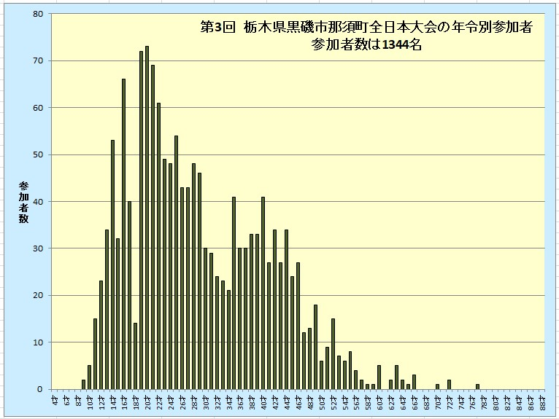
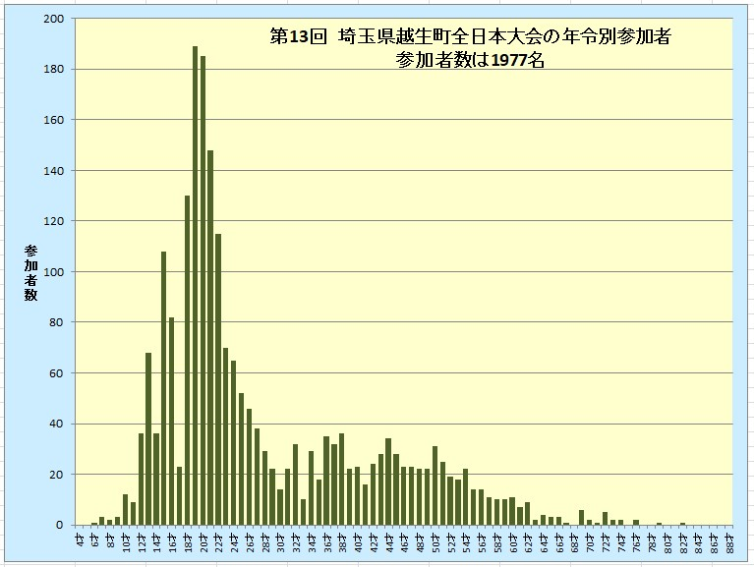
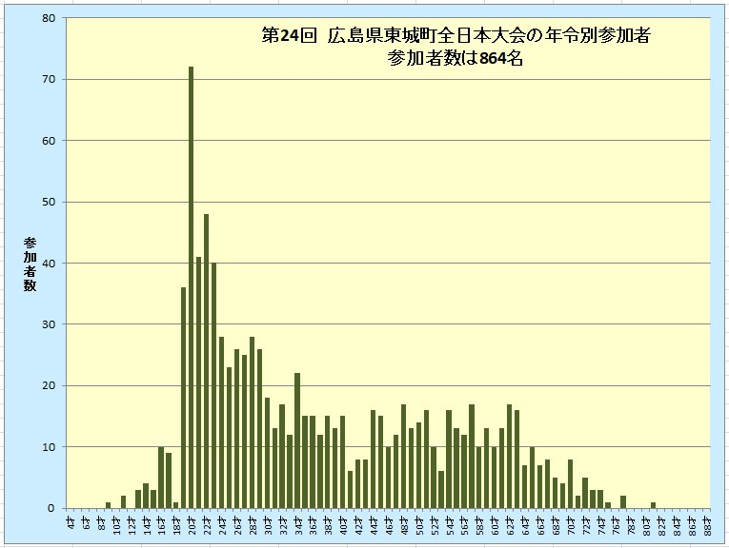

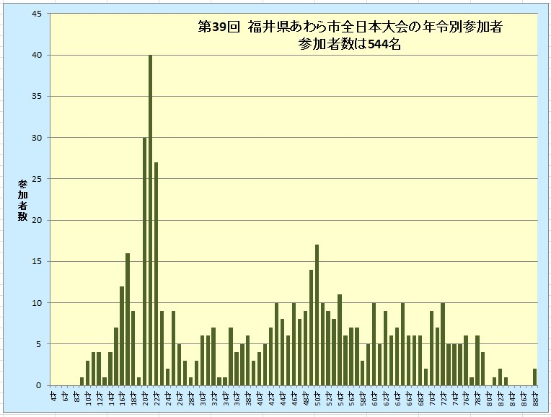
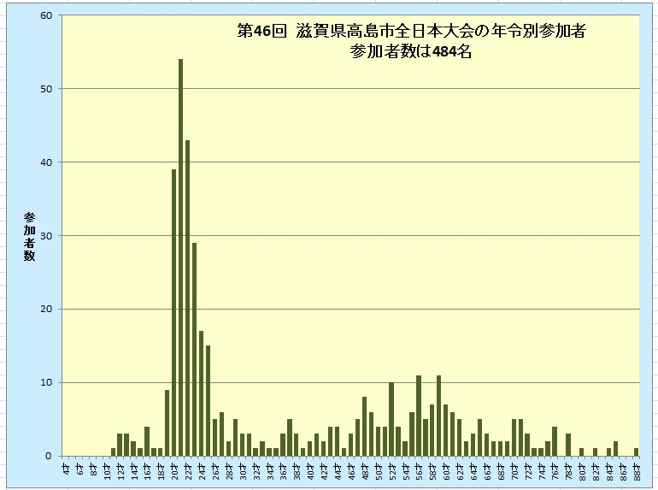

競技者履歴グラフ
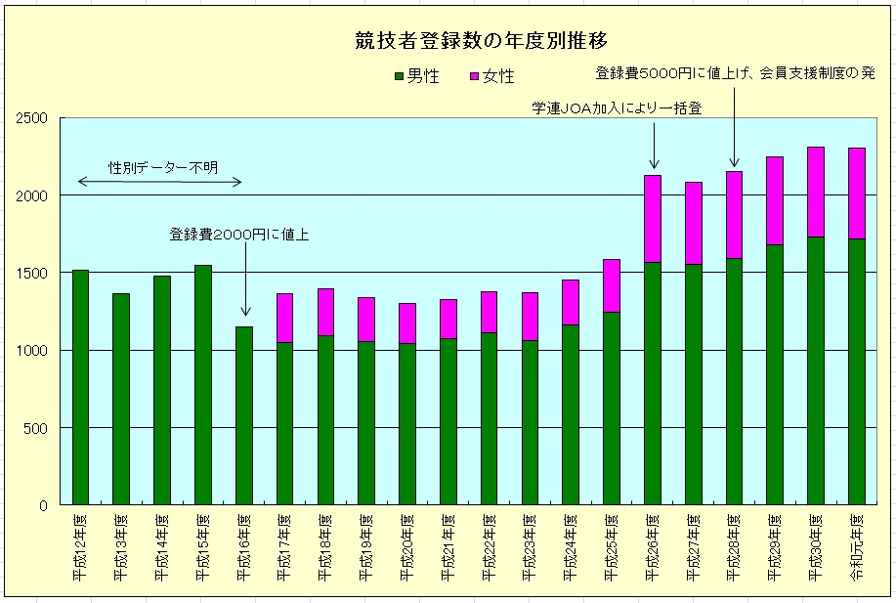
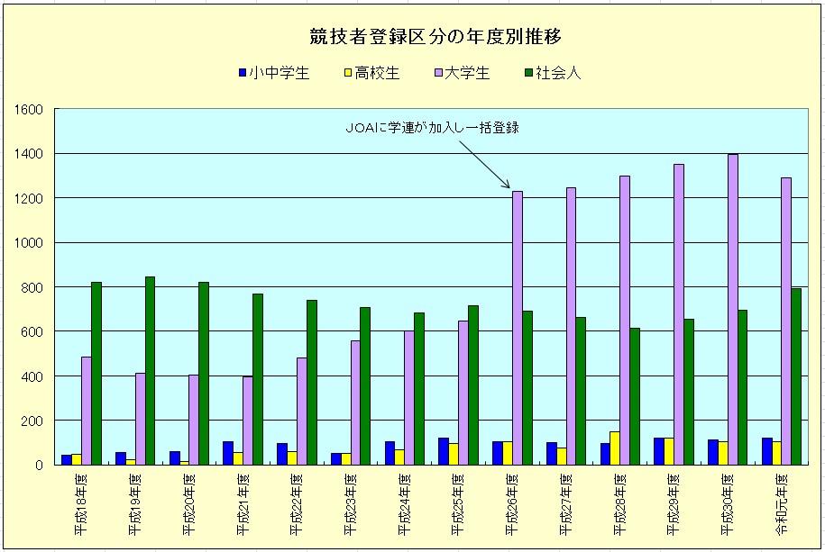

年令別＆県別競技者グラフ
